상품제안서
홍보 응원 판촉 기념 답례품 스포츠 타올 부분인쇄 스웨이드 20 | 상품코드: F28215

 |  |  |  |  |  |  | 02-412-0044 | www.easy1.co.kr
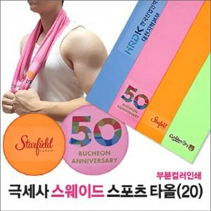

【상세/제작정보】 | <p>* 최소주문수량 100개 미만 주문 시, 소량인쇄비 별도문의 / 100개 미만 동판비 40000원별도 추가</p><p>* 인쇄문의</p><p>-15x5cm&nbsp; 300원</p><p>-15x15cm&nbsp; 400원</p><p>-15x36cm 700원</p><p>* 포장 별도 문의</p><p>-종이케이스 350원추가</p><p>-원통케이스 450원추가</p><p>-슬라이드파우치 600원 추가</p><p>* 배송비- 한박스 50개 / 4500원별도</p><p>&nbsp;</p>

【인쇄/포장옵션】 | 스티커, 풀칼라 / OPP(비닐)

【공급단가】 | 수량 | 100~ | 300~ | 500~ | 1,000~ | 3,000~
*VAT별도 | 단가 | 1,500원 | 1,450원 | 1,400원 | 1,350원 | 1,300원

【상품 URL】 | https://www.easy1.co.kr:443/src/goods_detail.php?gdno=28215

